조작 튜토리얼
기본 조작 튜토리얼

1. 시스템 개요
- 유저에게 기본 조작법과 스킬에 대한 학습을 주기 위한 장치
- 게임 플레이에 대한 이해를 주어 진행에 대한 고민을 할수 있도록 유도

2. 시스템 룰
- 맨처음 컷씬이 끝나고 출력하며 UI로 해야될 행동과 버튼을 표시해줌.
- 튜토리얼 스테이지 에서 포탈을 1개 생성하며 포탈에 이동시 튜토리얼을 종료하고 바로 진행 가능함.
- 컷씬이 끝나고 인게임 연출후 튜토리얼이 시작됨.
- 튜토리얼은 조작, 스킬순으로 진행됨.
- 조작키는 W, A, S, D, Space, 일반공격 로 이동과 대쉬 테스트
- 스킬은 1, 2, 3 버튼으로 스킬 3개를 사용하게 하여 스킬작동

3. 예외처리
- 튜토리얼중 유저는 체력이 감소되지 않음

4. 진행 [예시]

1. 튜토리얼 스테이지 입장 | 1. 튜토리얼 스테이지 진행
- 스킵이 가능한 포탈 생성 후 설명 | - 알림 창과 함께 다음 튜토리얼 진행
- 시간이 지나면 튜토리얼 진행 | - 튜토리얼 중 스킵 포탈은 항시 대기
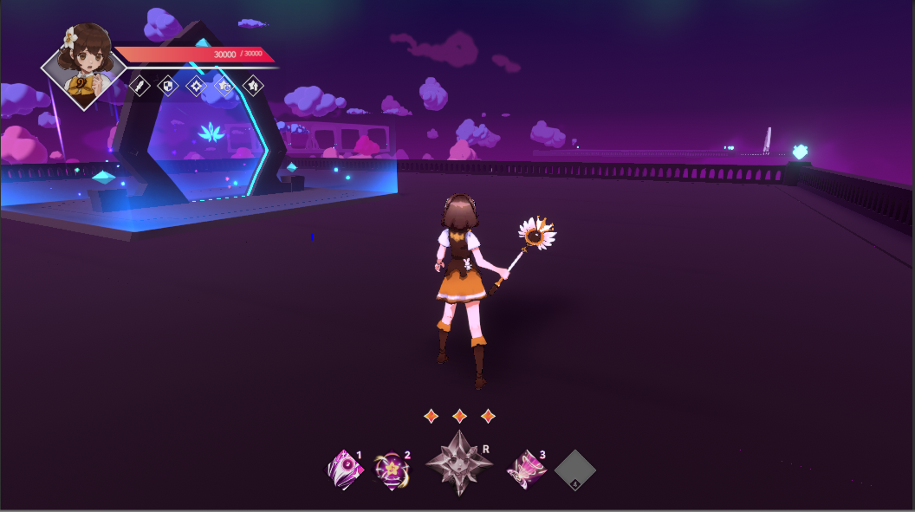

2. 조작키 관련 튜토리얼 시작 | 2. 조작키 관련 튜토리얼 진행
- 눌러야 하는 키 표시 | - 눌러준 키 활성화
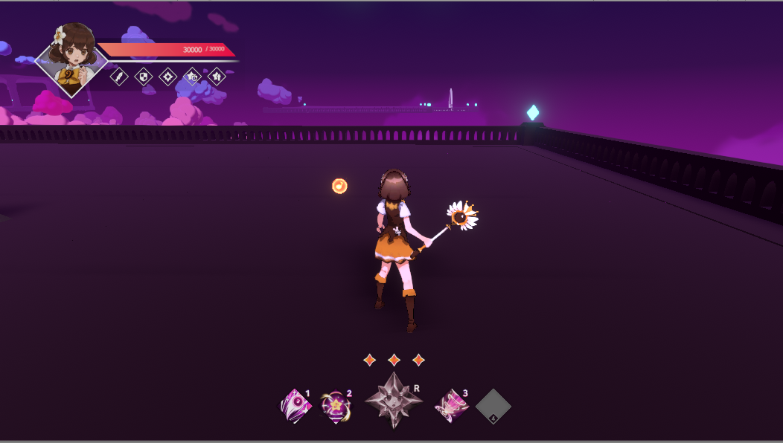
w
w

A
S
D
Space
A
S
D
Space

3. 스킬1 사용 튜토리얼 시작 | 3. 스킬1 사용 튜토리얼 진행
- 사용해야할 스킬 강조 다른 버튼 잠금 | - 스킬 사용시 3초후 다음 스킬 튜토리얼로 변경
- 체력이 무한인 몬스터 소환1기 소환
- 스킬에 대한 설명창 과 설명 표시 스킬 사용에 대한 확인 UI
1
스킬 설명
설명창
1
스킬 설명
설명창

4. 스킬2 사용 튜토리얼 시작 | 4. 스킬2 사용 튜토리얼 진행
- 사용해야할 스킬 강조 다른 버튼 잠금 | - 스킬 사용시 3초후 다음 스킬 튜토리얼로 변경
- 스킬에 대한 설명창 과 설명 표시 스킬 사용에 대한 확인 UI

2
스킬 설명
설명창
2
스킬 설명
설명창

5. 스킬3 사용 튜토리얼 시작 | 5. 스킬3 사용 튜토리얼 진행
- 사용해야할 스킬 강조 다른 버튼 잠금 | - 스킬 사용후 몬스터에게 타격시 튜토리얼 종료를 알림
- 스킬에 대한 설명창 과 설명 표시 스킬 사용에 대한 확인 UI | - 종료 알림을 4초간 알리고 4초후 스테이지 진행

3
스킬 설명
설명창
3
스킬 설명
설명창

미션 튜토리얼
미션 튜토리얼

1. 시스템 개요
- 유저에게 미션에 대한 학습을 주기 위한 장치
- 시스템에 대한 이해를 주어 진행에 대한 고민을 할수 있도록 유도

2. 시스템 룰
- 처음 진행하는 미션에 비션 진행하는법에 대한 알림창 출력.
- 처음 단 한번만 출력하며 이후엔 출력하지 않음.
- 알림창 출력후 4초간 알림창을 끌수 없음.
- 알림창 생성 4초후 아무키나 누를시 알림창 종료
- 알림창은 7초후 자동 종료됨.

3. 예외처리
- 알림창 생성중엔 4초간 모든버튼 잠금

4. 진행 [예시]
1. 미션 알림창
- 미션 클리어 방식 소개
- 미션 클리어 시간 소개

현재미션과

미션 에 대한 설명

알림창 종료까지 남은 시간

